タイムライン
タスク名 | 開始 | 終了 | 期間 (日数) | ガント チャートは次のワークシートを参照 →
開始日 | 2014-09-21 | 2014-09-30 | 9
解体・取り壊し準備 | 2014-10-01 | 2014-10-06 | 5 | または、ここをクリックして Smartsheet で建設工事のタイムラインを作成
解体・取り壊し | 2014-10-06 | 2014-10-24 | 18
掘削・根切り | 2014-10-25 | 2014-10-29 | 4
コンクリート打ち込み | 2014-11-01 | 2014-11-13 | 12
最終埋め戻し前の作業 | 2014-11-13 | 2014-11-15 | 2
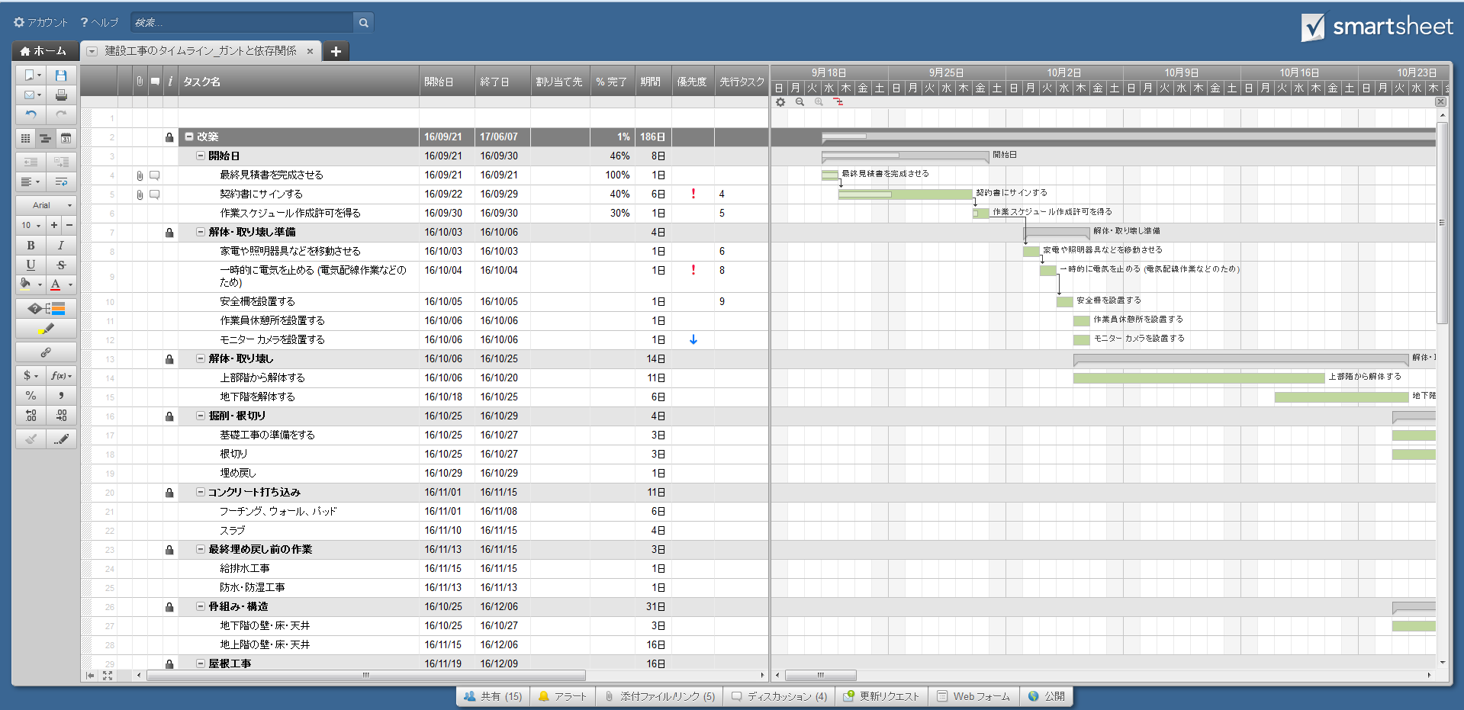
骨組み・構造 | 2014-10-25 | 2014-12-05 | 41
屋根工事 | 2014-11-19 | 2014-12-10 | 21
配管工事 | 2014-10-29 | 2014-12-09 | 41
窓 | 2014-11-22 | 2014-12-15 | 23
暖冷房・換気・空調 | 2014-11-29 | 2014-12-20 | 21
電気関係 | 2014-12-10 | 2014-12-22 | 12
換気口・通気孔 | 2014-12-10 | 2014-12-15 | 5
外壁下地 | 2014-12-27 | 2014-12-30 | 3
断熱 | 2014-12-03 | 2014-12-21 | 18
建物内外壁関係 | 2015-01-03 | 2015-01-23 | 20
屋外通路 (石造り・敷石) | 2015-01-03 | 2015-01-17 | 14
屋外階段 | 2015-01-04 | 2015-01-13 | 9
風呂・浴室・洗面所の壁と床 | 2015-02-16 | 2015-03-11 | 23
床 (フローリング) | 2015-01-19 | 2015-03-10 | 50
床 (畳) | 2015-02-03 | 2015-02-14 | 11
キッチン戸棚 | 2015-01-18 | 2015-03-06 | 47
洗面所・脱衣所収納 | 2015-02-16 | 2015-02-23 | 7
玄関・勝手口用ドア | 2015-02-25 | 2015-03-09 | 12
建具 (襖、障子など) | 2015-02-15 | 2015-02-17 | 2
塗装関係 | 2015-02-28 | 2015-04-14 | 45
床の間 | 2015-03-21 | 2015-03-31 | 10
スケジュール バッファー (余裕期間) | 2015-02-28 | 2015-03-10 | 10
玄関ポーチ・デッキ | 2015-02-28 | 2015-03-18 | 18
室内ドア | 2015-05-03 | 2015-05-13 | 10
家電 | 2015-05-02 | 2015-05-03 | 1
給排水 (トイレ、浴槽、シャワー、台所流し台、洗面台) | 2015-05-02 | 2015-05-05 | 3
電気関係 | 2015-05-03 | 2015-05-11 | 8
雨戸・シャッター | 2015-05-09 | 2015-05-13 | 4
車庫 | 2015-05-13 | 2015-05-18 | 5
最終検査 | 2015-05-02 | 2015-05-02 | 0
仕上げ | 2015-05-09 | 2015-06-05 | 27
クリーニング | 2015-05-29 | 2015-06-10 | 12
完了 | 2015-06-01 | 2015-06-01 | 0

ガント チャート
 | Start Date | Duration
開始日 | 9/21/2014 | 9
解体・取り壊し準備 | 10/1/2014 | 5
解体・取り壊し | 10/6/2014 | 18
掘削・根切り | 10/25/2014 | 4
コンクリート打ち込み | 11/1/2014 | 12
最終埋め戻し前の作業 | 11/13/2014 | 2
骨組み・構造 | 10/25/2014 | 41
屋根工事 | 11/19/2014 | 21
配管工事 | 10/29/2014 | 41
窓 | 11/22/2014 | 23
暖冷房・換気・空調 | 11/29/2014 | 21
電気関係 | 12/10/2014 | 12
換気口・通気孔 | 12/10/2014 | 5
外壁下地 | 12/27/2014 | 3
断熱 | 12/3/2014 | 18
建物内外壁関係 | 1/3/2015 | 20
屋外通路 (石造り・敷石) | 1/3/2015 | 14
屋外階段 | 1/4/2015 | 9
風呂・浴室・洗面所の壁と床 | 2/16/2015 | 23
床 (フローリング) | 1/19/2015 | 50
床 (畳) | 2/3/2015 | 11
キッチン戸棚 | 1/18/2015 | 47
洗面所・脱衣所収納 | 2/16/2015 | 7
玄関・勝手口用ドア | 2/25/2015 | 12
建具 (襖、障子など) | 2/15/2015 | 2
塗装関係 | 2/28/2015 | 45
床の間 | 3/21/2015 | 10
スケジュール バッファー (余裕期間) | 2/28/2015 | 10
玄関ポーチ・デッキ | 2/28/2015 | 18
室内ドア | 5/3/2015 | 10
家電 | 5/2/2015 | 1
給排水 (トイレ、浴槽、シャワー、台所流し台、洗面台) | 5/2/2015 | 3
電気関係 | 5/3/2015 | 8
雨戸・シャッター | 5/9/2015 | 4
車庫 | 5/13/2015 | 5
最終検査 | 5/2/2015 | 0
仕上げ | 5/9/2015 | 27
クリーニング | 5/29/2015 | 12
完了 | 6/1/2015 | 0

